Comutarea LED-urilor
 | Comutarea LED-urilor
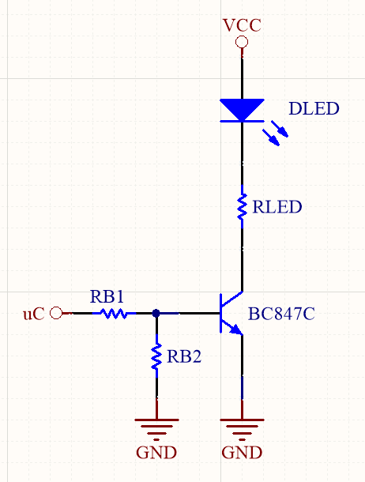

Parametrii Variabile
Parametru | Descriere | Valoare |  |  | Unitate de măsură
 |  | Min. | Typ. | Max.
VCC | Tensiunea de alimentare. | 3 | 3.3 | 5.5 | V
RLED | Rezistență de limitarea a curentului prin LED. | 432.4 | 470 | 507.6 | Ω
RB2 | Rezistență pull-down. | 9.2 | 10 | 10.8 | kΩ
RB1 | Rezistența RB1. Ales după calcule de mai jos. | 0.92 | 1 | 1.08 | kΩ

Parametrii Fixe
Parametru | Descriere | Valoare |  |  | Unitate de măsură
 |  | Min. | Typ. | Max.
VFWD | Căderea de tensiune pe LED. | 1.85 | 1.9 | 1.95 | V
VCEsat | Tensiunea C-E când tranzistorul este în saturație. | 25 | 30 | 40 | mV
VBEsat | Tensiunea B-E când tranzistorul este în saturație. | 700 | 750 | 780 | mV

Parametrii Calculate |  |  |  |  |  | Calcule de verificare
Parametru | Descriere | Valoare |  |  | Unitate de măsură | Parametru | Descriere | Valoare |  |  | Unitate de măsură
 |  | Min. | Typ. | Max. |  |  |  | Min. | Typ. | Max.
ILED | Curentul prin LED. | 1.99 | 2.91 | 8.38 | mA | IB | Curentul prin baza tranzistorului. | 1.97 | 2.47 | 5.15 | mA
IB | Curentul prin baza tranzistorului. | 0.20 | 0.29 | 0.84 | mA | β | Amplificarea în curent a tranzistorului. | 0.39 | 1.18 | 4.25 | -
IB2 | Curentul prin rezistența RB2. | 64.81 | 75.00 | 84.78 | µA
IB1 | Curentul prin rezistența RB1. | 0.26 | 0.37 | 0.92 | mA
RB1 | Rezistența RB1. | 1.20 | 3.48 | 9.10 | kΩ

Formule folosite |  |  |  |  |  | Formule folosite
$$I_{LED}=\frac{V_{CC}−V_{FWD}−V_{CEsat}}{R_{LED}}$$
$$I_{B}=I_{B_{1}}−I_{B_{2}}=\frac{V_{CC}−V_{BEsat}}{R_{B_{1}}}−I_{B_{2}}$$

$$I_{B}=\frac{I_{LED}}{10}$$
$$β=\frac{I_{LED}}{I_{B}}$$

$$I_{B_{2}}=\frac{V_{BEsat}}{R_{B_{2}}}$$

$$I_{B_{1}}=I_{B_{2}}+I_{B}$$

$$R_{B_{1}}=\frac{V_{CC}−V_{BEsat}}{2∙I_{B_{1}}}$$

